ルール！！
外部設計書 |  |  |  |  |  | 画面名 |  | (シートと同じ名前) |  |  |  | 作成者 | (フルネーム) |  |  | 更新者
 |  |  |  |  |  | システム名 |  | EngelS |  |  |  | 作成日 | 2022/6/(日付) |  |  | 更新日
 |  |  |  |  |  | 備考

 | 画面設計
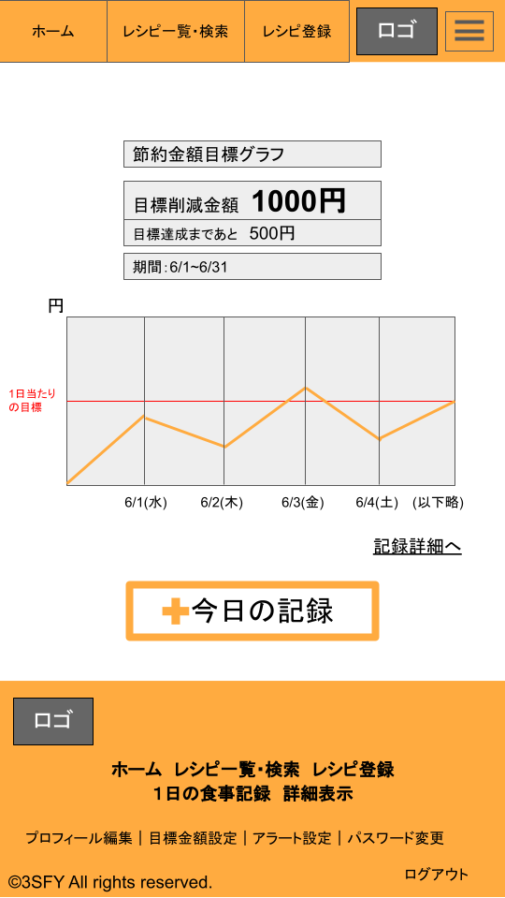
項目に付ける数字はPNG画像で用意しました。
・コピペして使ってください！
・大きさはその都度調整してください
・10まで用意しましたが足りなければ組み合わせてください。

画像は「画面設計_画像用」のスライドで
「ファイル」→「ダウンロード」→「PNGで保存」
その後トリミング！！

※「挿入」→「図形描画」→テキストボックスで作成
の方が早いかもしれません。分かればどちらでもいいと思います
 |  | 外部設計書の項目定義部分について
 |  | サーブレットで用いる部分も
 |  | しっかりと記入する！

 | 機能設計
 |  | ページロード
 |  |  | ロード時に、以下の処理を実行する。

 | 項目定義書 |  |  | 外部設計書の項目定義部分について
 |  |  |  | サーブレットで用いる部分のみしっかりと記入する！
 | No |  | 物理名 |  | 論理名 |  | 画面型 |  | データ型 | min | max | DBテーブル |  | DBカラム | 備考

新規ユーザー登録
外部設計書 |  |  |  |  | 画面名 |  | 新規ユーザー登録 |  |  |  |  |  | 作成者 | 山口佳輝 |  |  | 更新者
 |  |  |  |  | システム名 |  | EngelS |  |  |  |  |  | 作成日 | 2022-06-09 |  |  | 更新日
 |  |  |  |  | 備考

 | 画面設計

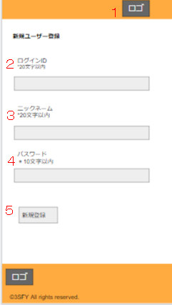

 | 機能設計
 |  | ページロード
 |  |  | ロード時に、以下の処理を実行する。
 |  |  | 2.3.4にテキストボックスを表示させる。
 |  |  | それぞれの文字数以内であれば、入力した内容がuserテーブルに送信され格納される。

 |  | ２ | ログインIDに文字列を入力
 |  |  | 文字が空でなく、20文字以内であればuserテーブルに格納される。

 |  | ３ | ニックネームに文字列を入力
 |  |  | 文字が空でなく、20文字以内であればuserテーブルに格納される。

 |  | ４ | パスワードに文字列を入力
 |  |  | 文字が空でなく、10文字以内であればuserテーブルに格納される。

 |  | ５ | 新規登録をクリック
 |  |  | ２～４が空文字でなく、10もしくは20文字以内であればuserテーブルに入力された情報を送信する。

 | 項目定義書

 | No |  | 物理名 | 論理名 |  | 画面型 |  | データ型 | min |  | max |  | DBテーブル |  | DBカラム | 備考
 |  | 1 | logo | ロゴ |  | image
 |  | 2 | user | ログインID |  | textbox |  | String |  | 1 |  | 20 | user |  | user
 |  | 3 | name | ニックネーム |  | textbox |  | String |  | 1 |  | 20 | user |  | name
 |  | 4 | PW | パスワード |  | textbox |  | String |  | 1 |  | 10 | user |  | pw
 |  | 5 | user_regist | 新規登録 |  | submit

ログイン画面
１
外部設計書 |  |  |  |  | 画面名 |  | ログイン画面 |  |  |  |  |  | 作成者 | 山口佳輝 |  |  | 更新者
 |  |  |  |  | システム名 |  | EngelS |  |  |  |  |  | 作成日 | 2022-06-09 |  |  | 更新日
 |  |  |  |  | 備考

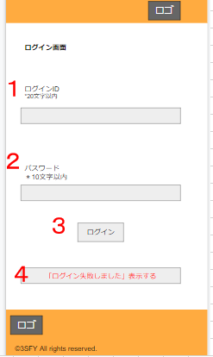
 | 画面設計

 |  |  | ログインIDとパスワード下にある文字は
 |  |  | 内部設計する際は不要だと思うので、
 |  |  | 無視してください。

 | 機能設計
 |  | ページロード
 |  |  | ロード時に、以下の処理を実行する。

 |  |  | 1.2にテキストボックスを表示し、userテーブルに合致するデータがあればログインが成功となる。

 |  | １ | ログインIDに文字列を入力する
 |  |  | テキストに入力された文字列がuserテーブルに格納されているものであるか判断するために用いられる。

 |  | ２ | パスワードに文字列を入力する
 |  |  | テキストに入力された文字列がuserテーブルに格納されているものであるか判断するために用いられる。

 |  | ３ | ログインボタンをクリック
 |  |  | 1.2に入力された文字を、ログインボタンを押すことでsubmitする。

 |  | ４ | エラーメッセージ表示
 |  |  | ログイン失敗したときは、4の箇所にエラーメッセージを表示させる。

 | 項目定義書

 | No |  | 物理名 | 論理名 |  | 画面型 |  | データ型 | min |  | max |  | DBテーブル |  | DBカラム | 備考
 |  | １ | user | ログインID |  | textbox |  | String |  | 1 |  | 20 | user |  | user
 |  | ２ | PW | パスワード |  | textbox |  | String |  | 1 |  | 10 | user |  | pw
 |  | ３ | login | ログインボタン |  | submit
 |  | ４ | login_errar | エラーメッセージ |  | textbox? |  | String

共通(ヘッダーフッター)
外部設計書 |  |  |  |  | 画面名 |  | 共通(ヘッダーフッター) |  |  |  | 作成者 |  | 山口佳輝 |  |  | 更新者 | 富濱瞳
 |  |  |  |  | システム名 |  | EngelS |  |  |  | 作成日 |  | 2022-06-08 |  |  | 更新日 | 2022-06-09
 |  |  |  |  | 備考 |  | 6/9「プロフィール編集ページは遷移ではなくモーダルウィンドウとして表示」という決定事項を反映

 | 画面設計



 | 機能設計
 |  | ページロード
 |  |  | ロード時に、以下の処理を実行する。

 |  |  | ログイン状態であれば、ヘッターとフッターにそれぞれ項目を表示する

 |  | 「1．ホーム」クリック時 |  |  |  |  |  |  |  |  |  | 「9.アラート設定」クリック時
 |  |  | ホーム画面に遷移する。 |  |  |  |  |  |  |  |  |  | アラート設定の画面に遷移する。

 |  | 「２.レシピ一覧・検索」クリック時 |  |  |  |  |  |  |  |  |  | 「10.パスワード変更」クリック時
 |  |  | レシピ一覧・検索ページに遷移する。 |  |  |  |  |  |  |  |  |  | パスワード変更の画面に遷移する。

 |  | 「３.レシピ登録」クリック時 |  |  |  |  |  |  |  |  |  | 「11.ログアウト」クリック時
 |  |  | レシピ登録ページに遷移する。 |  |  |  |  |  |  |  |  |  | ログイン画面に戻る。

 |  | 「4.ロゴ」
 |  |  | 遷移などの機能は無し。

 |  | 「5.プロフィール編集」クリック時
 |  |  | モーダルウィンドウとしてプロフィール編集ページが表示される。

 |  | 「6.1日の食事記録」をクリック
 |  |  | 選択すると1日の食事記録を登録する画面に遷移する。

 |  | 「7.詳細表示」をクリック
 |  |  | 食事記録の詳細ページが表示される。

 |  | 「8.目標金額設定」をクリック
 |  |  | 金額設定の画面に遷移する。

 | 項目定義書

 | No |  | 物理名 | 論理名 |  | 画面型 |  | データ型 | min | max | DBテーブル |  |  | DBカラム | 備考
 | １ |  | home | ホーム |  | link |  |  |  |  |  |  |  |  | 違うページに遷移
 | ２ |  | recipe | レシピ一覧・検索 |  | link |  |  |  |  |  |  |  |  | 違うページに遷移
 | ３ |  | recipe_regist | レシピ登録 |  | link |  |  |  |  |  |  |  |  | 違うページに遷移
 | ４ |  | logo | ロゴ |  | image |  |  |  |  |  |  |  |  | 違うページに遷移
 | ５ |  | profile | プロフィール編集 |  | link |  |  |  |  |  |  |  |  | 違うページに遷移
 | ６ |  | meal_everyday | １日の食事記録 |  | image |  |  |  |  |  |  |  |  | 違うページに遷移
 | ７ |  | detail_everyday | 詳細表示 |  | link |  |  |  |  |  |  |  |  | 違うページに遷移
 | ８ |  | goal | 目標金額設定 |  | link |  |  |  |  |  |  |  |  | 違うページに遷移
 | ９ |  | alert | アラート設定 |  | link |  |  |  |  |  |  |  |  | 違うページに遷移
 | １０ |  | PW | パスワード変更 |  | link |  |  |  |  |  |  |  |  | 違うページに遷移
 | １１ |  | ログアウト | ログアウト |  | link |  |  |  |  |  |  |  |  | 違うページに遷移

ホーム
外部設計書 |  |  |  |  |  |  | 画面名 |  | ホーム |  |  |  | 作成者 | 富濱瞳 |  |  | 更新者 | 落合大輔
 |  |  |  |  |  |  | システム名 |  | EngelS |  |  |  | 作成日 | 2022-06-08 |  |  | 更新日 | 2022-06-09
 |  |  |  |  |  |  | 備考

 | 画面設計

１
３
２
４
５
６
７
８

９

１０

 | 機能設計
 |  | ページロード
 |  |  | ロード時に、以下の処理を実行する。
 |  |  | 「3 目標金額」をテーブルから読み込み表示する。
 |  |  | 「5 集計」をテーブルから読み込み表示する。
 |  |  | 「7 日付」をテーブルから読み込み表示する。
 |  |  | 「8 グラフ」 |  | 目標金額(月の日数で日割り)、日付、その日の削減金額をテーブルから読み込み、折れ線グラフとして表示する。

 |  | 「9 記録詳細」クリック
 |  |  | 記録詳細画面に遷移する。

 |  | 「10 今日の記録」クリック
 |  |  | 日々の食事記録画面に遷移する。

 | 項目定義書 |  |  | 項目定義書はサーブレットで受け取るものだけやる。インプットタイプのテキストなど

 | No |  | 物理名 |  |  | 論理名 |  | 画面型 |  | データ型 | min | max | DBテーブル |  | DBカラム | 備考
 |  | 1 | title_graph |  |  | グラフタイトル |  | Label |  | String
 |  | 2 | title_money |  |  | 目標金額タイトル |  | Label |  | String
 |  | 3 | money |  |  | 目標金額 |  | Label |  | int |  |  | goal |  | money | ※テーブルより取得
 |  | 4 | title_sum |  |  | 集計タイトル |  | Label |  | String
 |  | 5 | sum |  |  | 集計 |  | Label |  | int |  |  | goal |  | sum | ※テーブルより取得
 |  | 6 | title_date |  |  | 日付タイトル |  | Label |  | String
 |  | 7 | date |  |  | 日付 |  | Label |  | date |  |  | goal |  | date | ※テーブルより取得
 |  | 8 | graph |  |  | グラフ |  | graph |  |  |  |  | goal, record |  | date, savings, money | ※テーブルより取得
 |  | 9 | record_detail |  |  | 記録詳細 |  | Link
 |  | 10 | record_today |  |  | 今日の記録 |  | Link,(Image)

レシピ一覧・検索
外部設計書 |  |  |  |  | 画面名 |  | レシピ一覧・検索 |  |  |  | 作成者 | 工藤愛恵 |  |  | 更新者 | 富濱瞳 落合大輔
 |  |  |  |  | システム名 |  | EngelS |  |  |  | 作成日 | 2022-06-08 |  |  | 更新日 | 2022-06-09
 |  |  |  |  | 備考 |  | 6/9モーダルウィンドウ追加

 | 画面設計
 |  |  |  |  |  |  |  |  |  |  |  |  | 詳細ボタンクリック後
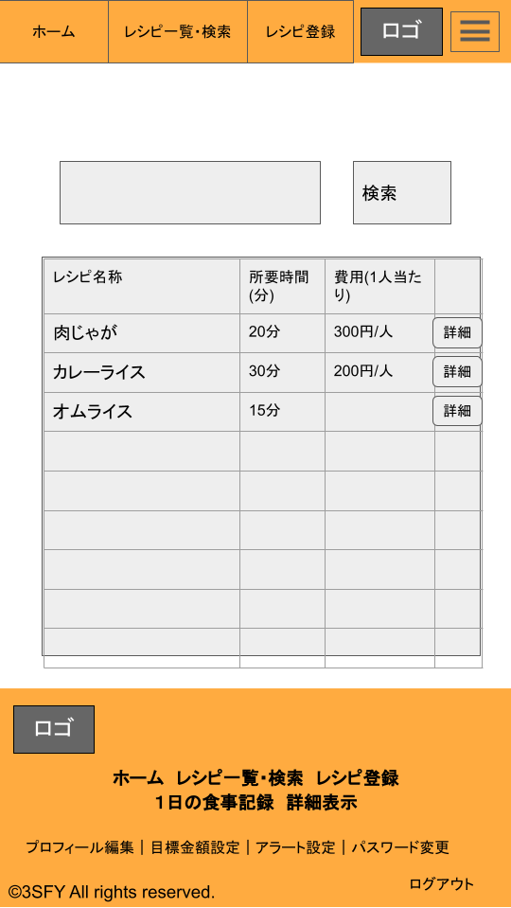
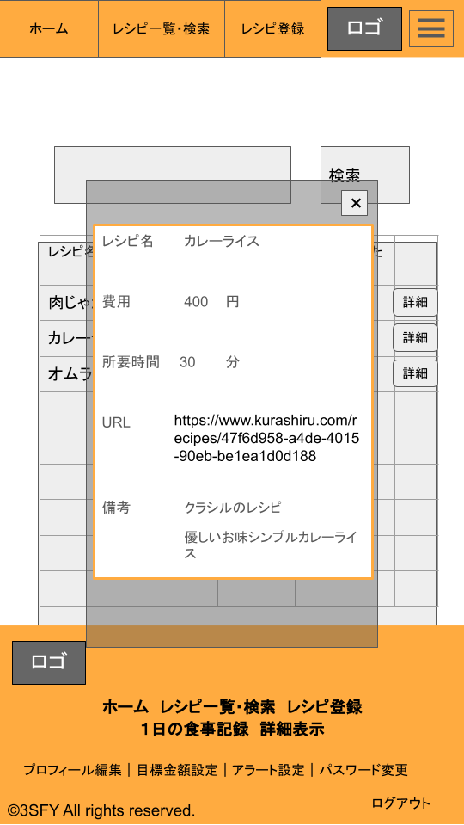

 | 機能設計
 |  | ページロード
 |  |  | ロード時に、以下の処理を実行する。

 |  |  | データベースに登録されている全レシピ情報を取得し、登録した順に「3. レシピ一覧」で一覧表示される。
 |  |  | 一覧に表示されるのは、レシピ名、所要時間、費用の3項目である。

 |  | 「2. 検索ボタン」クリック

 |  |  | 検索欄が空欄である場合は何もしない。
 |  |  | 空欄でない場合、「1. キーワード検索欄」にユーザーが書き込んだワードで検索してデータベース内の情報を取得する。
 |  |  | その後、「3. レシピ一覧」のレシピ情報を更新して登録順に一覧表示する。

 |  | 「4. 詳細ボタン」クリック
 |  |  | 「5.モーダルウィンドウ」が表示され、レシピ情報の全項目がウィンドウ内に表示される。
 |  |  | 全項目の内訳は、以下の通りである。
 |  |  | ・レシピ名
 |  |  | ・所要時間
 |  |  | ・費用
 |  |  | ・URL(任意入力情報)
 |  |  | ・備考(任意入力情報)

 | 項目定義書

 | No |  | 物理名 | 論理名 |  | 画面型 |  | データ型 | min | max | DBテーブル |  | DBカラム | 備考
 | 1 |  | recipe | キーワード検査欄 |  | Textbox |  | String
 | 2 |  |  | 検索ボタン
 | 3 |  |  | レシピ一覧 |  | table |  | String |  |  | recipe |  | *
 | 4 |  |  | レシピ詳細ボタン |  |  |  |  |  |  |  |  |  | モーダルウィンドウを展開
 | 5 |  |  | モーダルウィンドウ
 | 6
 | 7
 | 8
 | 9
 | 10
 | 11
 | 12

レシピ追加
外部設計書 |  |  |  |  |  | 画面名 |  | レシピ追加(旧：登録) |  |  |  | 作成者 | 工藤愛恵 |  |  | 更新者 | 落合大輔、富濱瞳
 |  |  |  |  |  | システム名 |  | EngelS |  |  |  | 作成日 | 2022-06-09 |  |  | 更新日 | 2022/6/9、10
 |  |  |  |  |  | 備考 |  | 6/10 ファイル構成の話し合い後、ページ名のみ変更

 | 画面設計
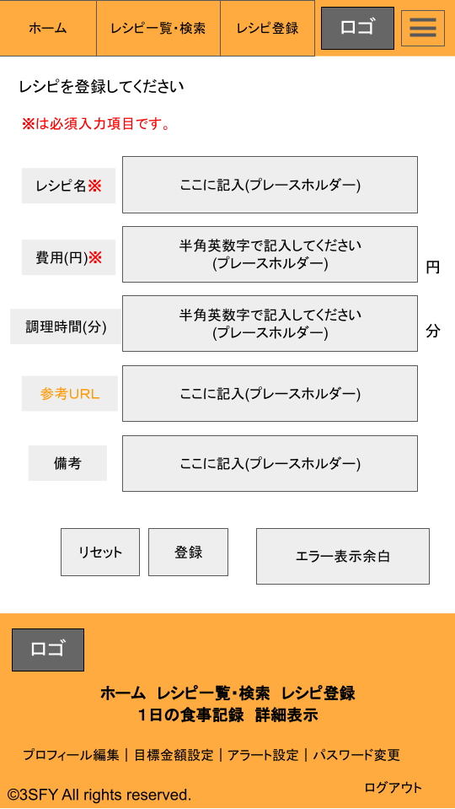

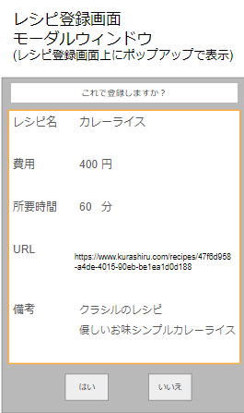

 | 機能設計
 |  | ページロード
 |  |  | ロード時に、以下の処理を実行する。

 |  |  | 1～5の入力項目とテキストボックス、6～7のボタンを表示する。
 |  |  | 1～5のテキストボックスは空欄の状態であり、空欄時のテキストフィールドには薄地で「ここに記入」といったユーザーへの案内文が表示される。

 |  | 「6. リセットボタン」クリック時
 |  |  | 1～5にユーザーが記載した情報を全て削除する。

 |  | 「7. 登録ボタン」クリック時
 |  |  | 1～3の項目については、必須項目である。
 |  |  | 1～3が空欄ではないかつ各データ型と一致していた場合に、記入内容を保持したままモーダルウィンドウへ移動し、
 |  |  | ユーザーが記入した情報がポップアップでモーダルウィンドウ上に表示される。
 |  |  | この時ユーザーが1～5に記入した情報は、ユーザーが①画面遷移するか、②リセットボタンまたは
 |  |  | モーダルウィンドウ上の「10.はいボタン」を押すまでは、情報がテキストボックス上に保持される。

 |  | 「8. エラー表示余白」について
 |  |  | 「7. 登録ボタン」クリック時の必須項目(1.レシピ名、2.費用の項目)の空欄またはデータ型の不一致に関して、ユーザーに対するエラーメッセージを表示する。 | 例：必須項目に1つでも空欄があった場合…「必須項目を入力してください。」と表示する。
 |  |  |  | 例：数値で入力してもらう欄(2. 費用、3.所要時間)にデータ型の不一致があった場合…「費用・所要時間は半角数字で入力してください。」

 |  |  | モーダルウィンドウの「10.はいボタン」クリック時、冷害に関するエラーにより登録できなかった場合、
 |  |  | 1～5にユーザーが記入したデータを保持したまま再表示(セッションスコープに入れて各JSPに反映)後、「登録に失敗しました。」とエラーメッセージを表示する。

 |  | モーダルウィンドウ
 |  |  | 「7. 登録ボタン」が押され、「８.エラー表示余白」に何も表示されなかった場合、モーダルウィンドウが表示される。
 |  |  | 補足：モーダルウィンドウが表示されている間は、システムで自動的に1～8のテキストボックス内の編集、およびボタンのクリックはできないようになっている(制御関係のプログラムを書く必要はない)。

 |  | 「9. レシピ登録内容確認画面」
 |  |  | JavaScriptで1～５に入力されたデータを保持して一覧で表示する。
 |  |  | モーダルウィンドウ上では記入内容の編集は不可能であり、テキストとして表示される。

 |  | 「10. はいボタン」をクリック
 |  |  | 1～5でユーザーが記入した情報をデータベースへ記録し、登録結果画面へ遷移する。

 |  | 「11. いいえボタン」クリック
 |  |  | モーダルウィンドウの表示が消える。
 |  |  | ユーザーは1～8の編集が可能になる。

 | 項目定義書

 | No |  | 物理名 |  | 論理名 |  | 画面型 |  | データ型 | min | max | DBテーブル |  | DBカラム | 備考
 | 1 |  | recipe |  | レシピ名 |  | textbox |  | String |  |  | recipe |  | recipe
 | 2 |  | cost |  | 費用 |  | textbox |  | int |  |  | recipe |  | cost
 | 3 |  | time |  | 調理時間 |  | textbox |  | int |  |  | recipe |  | time
 | 4 |  | url |  | ＵＲＬ |  | textbox |  | String |  |  | recipe |  | url
 | 5 |  | remarks |  | 備考 |  | textbox |  | String |  |  | recipe |  | remarks
 | 6 |  | reset |  | リセットボタン |  | reset
 | 7 |  | regist |  | 登録 |  | submit
 | 8 |  | error |  | エラー表示余白 |  | textbox |  | String |  |  |  |  |  | 説明上の記載。論理名は無し
 | 9 |  | check |  | レシピ登録内容確認画面 |  | pop-up
 | 10 |  | yes |  | はいボタン |  | button
 | 11 |  | no |  | いいえボタン |  | button

日々の食事記録
外部設計書 |  |  |  |  | 画面名 |  | 日々の食事記録 |  |  |  | 作成者 | 富濱瞳、落合大輔 |  |  | 更新者
 |  |  |  |  | システム名 |  | EngelS |  |  |  | 作成日 | 2022-06-09 |  |  | 更新日
 |  |  |  |  | 備考

 | 画面設計
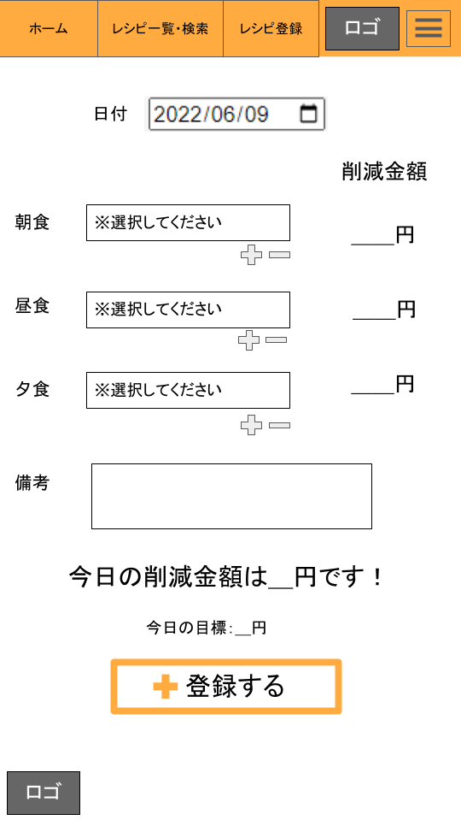

 | 機能設計

 |  | 「１.日付」について
 |  |  | デフォルトは現在の日付を自動取得している。クリック時、カレンダーが表示され日付を選択できる。

 |  | 「2.レシピ選択ボックス」について
 |  |  | プルダウンで登録されているレシピを選択できる。
 |  |  | テキストボックス内にキーワードを入力すると、そのキーワードで検索された内容がプルダウン上に表示される。

 |  | 「3．ボックス増減ボタン」クリック時
 |  |  | 「2.レシピ選択ボックス」の数が増減する。

 |  | 「4．削減金額」について
 |  |  | 「2.レシピ選択ボックス」で選択されたレシピについて、朝昼夕それぞれで削減金額のトータルを表示する。
 |  |  | 削減金額についてはテーブルから自動で取得する。

 |  | 「5．今日の削減金額」について
 |  |  | 朝昼夕の「4．削減金額」を合計し、表示する。

 |  | 「6．今日の目標」について
 |  |  | 当月の目標金額をテーブルから取得し、サーブレットもしくはJavascriptで日割り額を計算し、表示する。

 |  | 「７．登録ボタン」クリック時
 |  |  | 入力された内容をテーブルに送り、ホームに遷移する。

 | 項目定義書

 | No |  | 物理名 | 論理名 |  | 画面型 |  | データ型 | min | max | DBテーブル |  | DBカラム | 備考
 |  | 1 | date | 日付 |  | date |  | date |  |  | record |  | date
 |  | 2 | recipeselect | レシピ選択ボックス |  | Textbox |  | String |  |  | record |  | recipe
 |  | 3 | box | ボックス増減ボタン |  | button
 |  | 4 | savings | 削減金額 |  | int |  | int |  |  | record |  | savings
 |  | 5 | totalsavings | 今日の削減金額 |  | int |  | int |  |  | record |  | savings | クエリによって一日の合計を表示
 |  | 6 | quota | 今日の目標 |  | int |  | int |  |  | goal |  | money | サーブレットもしくはJavascriptで日割り計算
 |  | 7 | submit | 登録ボタン |  | submit

記録詳細
外部設計書 |  |  |  |  | 画面名 |  | 記録詳細 |  |  |  | 作成者 | 富濱瞳 |  |  | 更新者
 |  |  |  |  | システム名 |  | EngelS |  |  |  | 作成日 | 2022-06-09 |  |  | 更新日
 |  |  |  |  | 備考

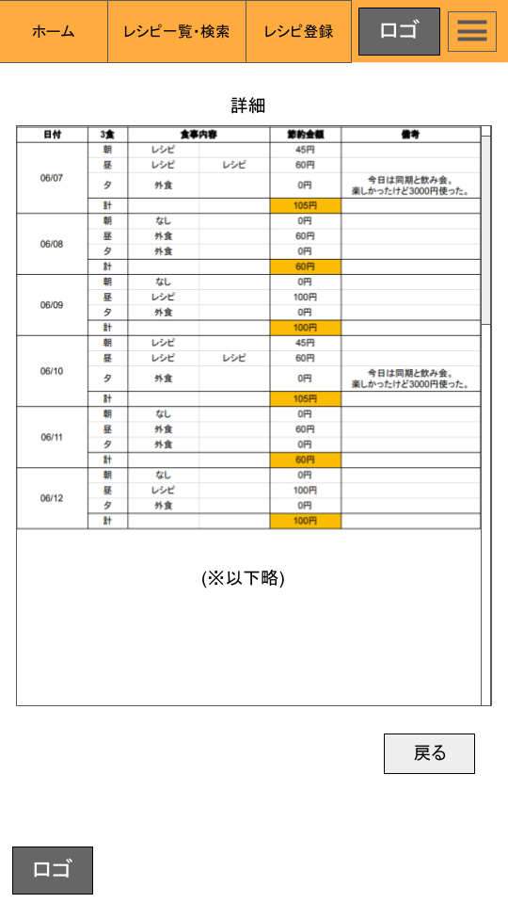
 | 画面設計

これはスクロールバーです

 | 機能設計

 |  | ページロード
 |  |  | ロード時に、以下の処理を実行する。

 |  |  | 「１．詳細表」について、「日々の食事記録」で登録した１か月分のデータをテーブルから取得し、表示する。

 |  | 「2．戻るボタン」クリック時
 |  |  | ホームに遷移する。

 | 項目定義書

 | No |  | 物理名 | 論理名 |  | 画面型 |  | データ型 | min | max | DBテーブル |  | DBカラム | 備考
 |  | 1 |  | 詳細表 |  |  |  |  |  |  | record, record_note |  | *
 |  | 2 |  | 戻るボタン |  | Link

レシピ登録結果
外部設計書 |  |  |  |  | 画面名 |  | レシピ登録結果 |  |  |  | 作成者 | 工藤愛恵、 落合大輔 |  |  | 更新者
 |  |  |  |  | システム名 |  | EngelS |  |  |  | 作成日 | 2022-06-09 |  |  | 更新日
 |  |  |  |  | 備考

 | 画面設計
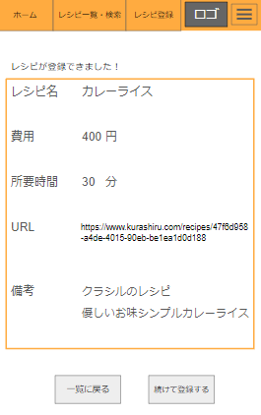

 | 機能設計
 |  | ページロード
 |  |  | ロード時に、以下の処理を実行する。

 |  |  | 「1.レシピ登録完了」の一覧と「2.一覧に戻るボタン」、「3.続けて登録するボタン」を表示する。
 |  |  | 「1.レシピ登録完了」一覧…レシピ登録画面にて、モーダルウィンドウのはいボタンクリック時に登録し、データベースに記録した情報を、
 |  |  | テキストの状態で表示する。

 |  | 「2. 一覧に戻るボタン」クリック時
 |  |  | レシピ一覧・検索ページに遷移する。

 |  | 「3. 続けて登録するボタン」クリック時
 |  |  | レシピ登録ページに遷移する。

 | 項目定義書

 | No |  | 物理名 | 論理名 |  | 画面型 |  | データ型 | min | max | DBテーブル |  | DBカラム | 備考
 | 1 |  | regist_result | 登録結果 |  | String, int |  | String, int
 | 2 |  | recipe | 一覧ボタン |  | button
 | 3 |  | continue | 続行ボタン |  | button

プロフィール編集
外部設計書 |  |  |  |  |  | 画面名 |  | プロフィール編集 |  |  |  | 作成者 |  | 富濱瞳 |  |  | 更新者 | 落合大輔
 |  |  |  |  |  | システム名 |  | EngelS |  |  |  | 作成日 |  | 2022-06-09 |  |  | 更新日 | 2022-06-09
 |  |  |  |  |  | 備考

 | 画面設計
 |  |  |  |  |  |  |  |  |  |  |  |  | 実際の表示のされ方

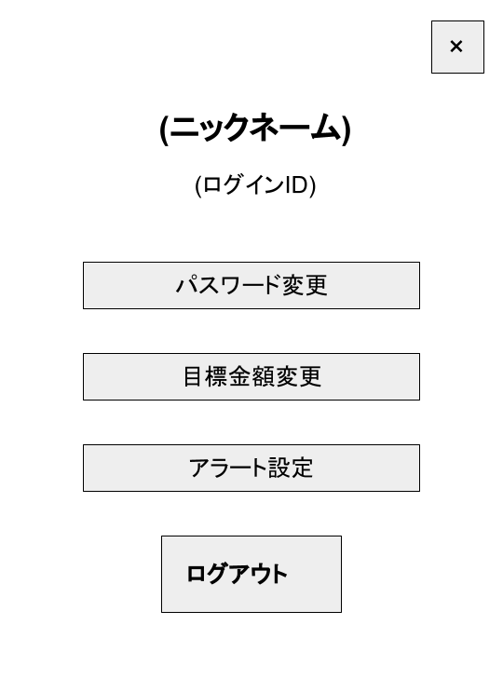

 | 機能設計

 |  | ページロード
 |  |  | ロード時に、以下の処理を実行する。

 |  |  |  | 「1．ニックネーム・ユーザーID」について、それぞれをuserテーブルから取得し、表示する。

 |  | 「2．パスワード変更ボタン」クリック時
 |  |  | 「パスワード変更」ページに遷移する。

 |  | 「3．目標金額変更ボタン」クリック時
 |  |  | 「金額設定」ページに遷移する。

 |  | 「4．アラート設定ボタン」クリック時
 |  |  | 「アラート設定」ページに遷移する。

 |  | 「5．ログアウトボタン」クリック時
 |  |  | 「ログイン画面」ページに戻る。

 |  | 「6.閉じるボタン」クリック時
 |  |  | このページの表示を無くす。

 | 項目定義書

 | No |  | 物理名 |  | 論理名 |  | 画面型 |  | データ型 | min | max | DBテーブル |  |  | DBカラム | 備考
 | 1 |  | user |  | ユーザー情報 |  | label |  | String |  |  | user |  |  | user, name
 | 2 |  | change_pw |  | パスワード変更ボタン |  | button
 | 3 |  | change_goal |  | 目標金額変更ボタン |  | button
 | 4 |  | alert |  | アラート設定ボタン |  | button
 | 5 |  | logout |  | ログアウトボタン |  | button
 | 6 |  | close |  | 閉じるボタン |  | button

パスワード変更
外部設計書 |  |  |  |  |  |  | 画面名 |  | パスワード変更 |  |  |  |  |  | 作成者 |  |  | 更新者
 |  |  |  |  |  |  | システム名 |  |  |  |  |  |  |  | 作成日 |  |  | 更新日
 |  |  |  |  |  |  | 備考

 | 画面設計

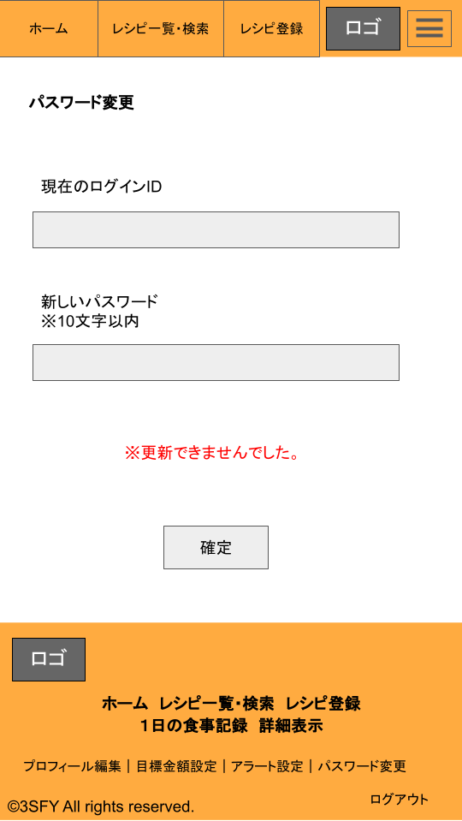

 |  |  |  |  |  |  |  |  |  |  |  |  | e

 | 機能設計

 |  | ページロード
 |  |  | ロード時に、以下の処理を実行する。

 |  |  | 1.2にテキストボックスを表示し、userテーブルに合致するデータがあればログインが成功となる。 |  |  |  | 、既存のIDが記入され、かつ新しいパスワードが記入された状態で「確定ボタン」を押せば、パスワードの変更がなされる。

 |  |  | 1 | 現在のログインID記入欄
 |  |  |  | 現在使用しているログインＩＤを記入してもらう。

 |  |  | 2 新しいパスワードを記入してもらう。 |  |  | の記入欄
 |  |  |  | 新しく設定したパスワードを入力してもらう。 |  |  |  |  |  | その際、10文字以内である必要がある。

 |  |  | 3 | エラーメッセージ
 |  |  |  | 入力されたIDが、現在使用しているIDと異なる際や、新しく記入されたパスワード中に何も入力されていない・スペースが入っている場合 |  |  |  |  |  |  |  |  |  |  |  |  |  |  | 場合に表示される。

 |  |  | 4 | 確定ボタン
 |  |  |  | 「パスワード変更結果画面」に遷移する。入力が必要要件を満たされないときは、同ページに「エラーメッセージ」を表示する。

 | 項目定義書

 | No |  | 物理名 |  | 論理名 |  |  | 画面型 |  | データ型 | min |  | max |  | DBテーブル | DBカラム | 備考
 |  | 1 | user |  | 現在のログイン ＩＤ |  |  | textbox |  | String |  | 1 |  | 20 | user | user
 |  | 2 | pw |  | 新しい パスワード |  |  | textbox |  | String |  | 1 |  | 20 | user | pw
 |  | 3 | user_update |  | 確定 |  |  | submit
 |  | 4 | update_error |  | ※更新できません でした |  |  | textbox |  | String

パスワード変更結果画面
外部設計書 |  |  |  |  | 画面名 |  | パスワード変更結果画面 |  |  |  | 作成者 | 富濱瞳 |  |  | 更新者
 |  |  |  |  | システム名 |  | EngelS |  |  |  | 作成日 | 2022-06-09 |  |  | 更新日
 |  |  |  |  | 備考

 | 画面設計

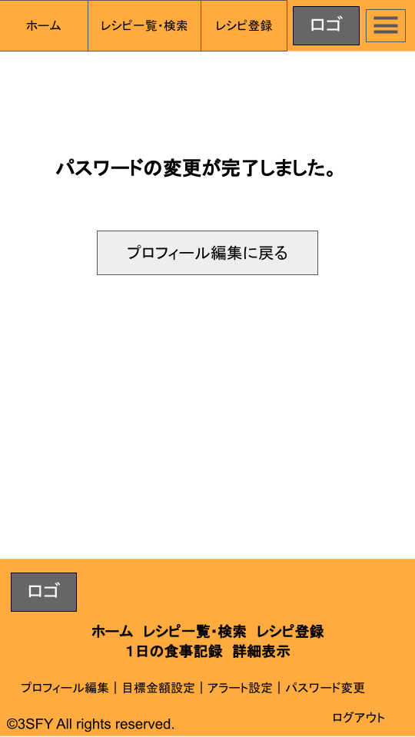

 | 機能設計

 |  | 「1.プロフィール編集に戻る」クリック時
 |  |  | プロフィール編集ページに遷移する。

 | 項目定義書

 | No |  | 物理名 | 論理名 |  | 画面型 |  | データ型 | min | max | DBテーブル |  | DBカラム | 備考
 |  | 1 | profile | プロフィール編集 に戻る |  | button

金額設定
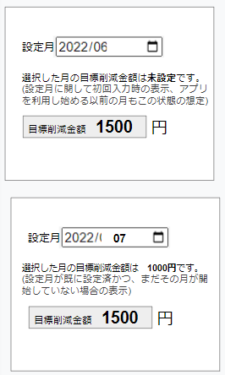
外部設計書 |  |  |  |  |  |  | 画面名 |  | 金額設定 |  |  |  | 作成者 | 工藤愛恵 |  |  | 更新者
 |  |  |  |  |  |  | システム名 |  |  |  |  |  | 作成日 |  |  |  | 更新日
 |  |  |  |  |  |  | 備考

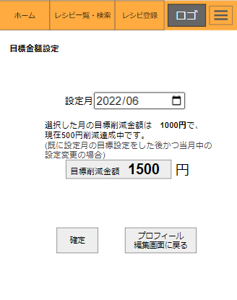
 | 画面設計

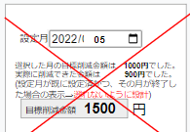

 | 機能設計
 |  | ページロード
 |  |  | ロード時に、以下の処理を実行する。

 |  |  | 「1. 設定月」の部分に、初期値として現在時刻の月を表示する。
 |  |  | 「2.ユーザー案内文」に対して、現在時刻の月のデータを状況をテーブルから読み取り、ユーザーの目標金額設定状態に対応して2通りメッセージを表示する
 |  |  |  | ①設定月に関して初回入力時の表示→「選択した月の目標削減金額は未設定です。」と表示する。
 |  |  |  | ②既に設定月の目標設定をした後かつ当月中の設定変更の場合→テーブルからデータを読み取り「選択した月の目標削減金額は 1000円で、 現在500円削減達成中です。」と表示する。

 |  | 「1. 設定月」の操作について
 |  |  | ユーザーが希望する月を選択することができ、ロードされて「2.ユーザー案内文」の表記が変化する。
 |  |  | 当月以降の設定が可能であるが、先月以前の月には遡れない仕様にする。

 |  | 「2. 目標設定金額」の表示と更新
 |  |  | ユーザー案内文の表示
 |  |  |  | 「1.設定月」でユーザーが指定した月に合わせ、指定した月のテーブルを読み取り、状況に合わせて以下の3通りのテキストから表示する。
 |  |  |  |  | ①設定月に関して初回入力時の表示(テーブル内の目標金額が空だった場合)→「選択した月の目標削減金額は未設定です。」と表示する。
 |  |  |  |  | ②設定月が既に設定済かつ、まだその月が開始していない場合の表示→「選択した月の目標削減金額は 〇〇円です。」と表示する。
 |  |  |  |  | ⓷既に設定月の目標設定をした後かつ当月中の設定変更の場合→テーブルからデータを読み取り「選択した月の目標削減金額は 1000円で、 現在500円削減達成中です。」と表示する。

 |  |  | 新規目標金額設定
 |  |  |  | ユーザーに新しく設定したい目標設定金額を数値で入力してもらう。

 |  | 「3.確定ボタン」
 |  |  | 「3.新規目標設定」にてユーザーが入力したデータが数値であれば、そのデータを読み取りテーブルへ記録する。
 |  |  | エラーがあった場合はエラー余白部分にエラーメッセージが表示される。
 |  |  | 記録後はユーザーが指定していた月の状態で画面がリロードされる。

 | 項目定義書

 | No |  | 物理名 |  |  | 論理名 |  | 画面型 |  | データ型 | min | max | DBテーブル |  | DBカラム | 備考
 |  | 1 | date |  |  | 日付 |  | date |  | date |  |  | record |  | date
 |  | 2 | money |  |  | 目標金額 |  | Label |  | int |  |  | goal |  | money | ※テーブルより取得
 |  | 3 | new_money |  |  | 新規目標金額 |  | textbox |  | int |  |  | goal |  | money
 |  | 4 | change_goal |  |  | 目標金額変更ボタン |  | submit

アラート設定
外部設計書 |  |  |  |  | 画面名 |  | アラート設計 |  |  |  |  | 作成者 | 山口佳輝 |  |  | 更新者
 |  |  |  |  | システム名 |  | EngelS |  |  |  |  | 作成日 | 2022-06-09 |  |  | 更新日
 |  |  |  |  | 備考

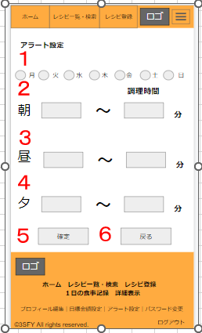
 | 画面設計

 | 機能設計
 |  | ページロード
 |  |  | ロード時に、以下の処理を実行する。

 |  |  | アラートの時間を設定しない場合は、alertのテーブルより朝昼夕全部0分の調理時間というデータが算出される。
 |  |  | →デフォルトにすると時間に関わらずすべてのレシピが無条件に表示される。

 |  | １ | 曜日のラジオボタンをクリック
 |  |  | ラジオボタンで選択した曜日は、休日扱いとなる（例えば、土日を選択すると土日が休日扱い）。

 |  | ２ | 朝のアラート時間を設定
 |  |  | デフォルトには0分が入力されている。
 |  |  | 最小値、最大値はそれぞれalertに送信される。

 |  | ３ | 昼のアラート時間を設定
 |  |  | デフォルトには0分が入力されている。
 |  |  | 最小値、最大値はそれぞれalertに送信される。

 |  | ４ | 夕のアラート時間を設定
 |  |  | デフォルトには0分が入力されている。
 |  |  | 最小値、最大値はそれぞれalertに送信される。

 |  | ５ | 確定ボタンをクリック
 |  |  | 確定ボタンを押すことで、休日（曜日）と時間をalertテーブルに送信する。

 |  | ６ | 戻るボタンをクリック
 |  |  | 戻るボタンをクリックするとプロフィール編集のページに遷移する。

 | 項目定義書

 | No |  | 物理名 | 論理名 |  | 画面型 |  | データ型 | min |  | max | DBテーブル |  | DBカラム | 備考
 |  | １ | days | 曜日 |  | radio |  | String |  |  |  | alert |  | days
 |  | ２ | morning | 朝 |  | textbox |  | int |  | 0 |  | alert |  | moring_min,morning_max
 |  | ３ | lunch | 昼 |  | textbox |  | int |  | 0 |  | alert |  | lunch_min,lunch_max
 |  | ４ | dinner | 夕 |  | textbox |  | int |  | 0 |  | alert |  | dinner_min,dinner_max
 |  | ５ | decide | 確定
 |  | ６ | return | 戻る

